Sheet1
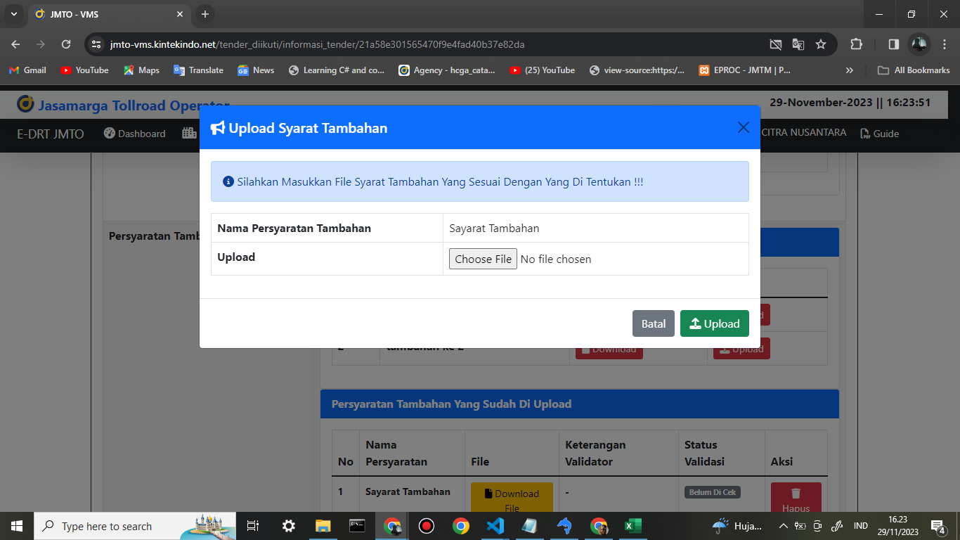
1 | Catatan Di Vendor | Gambar
 | Di Di Bagian Ini DI buatkan 2 uploadtan excel dan pdf

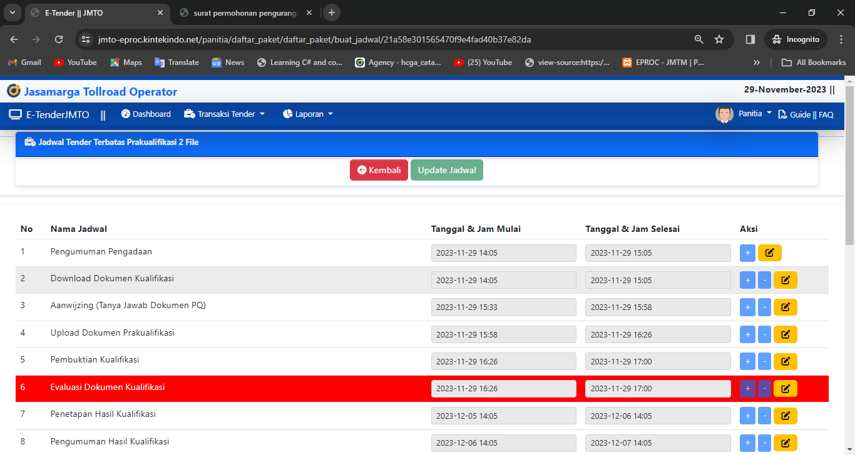
2 | di bagian jadwal itu di untuk acc belum ada
 | untuk akses anggoto button update jadwalnya itu di hilangkan dulu

3 | di bagian tanggal jadwal di ubah pake jadwal indonesia

4 | di bagian dokumen izin prinsip
 | Dokumen Pengadaan & dan di Clear Formnya

5 | di bagian vendor itu di bagian identittas profile itu di tambahkan fitur pengajuan / permohonan ubah dokumen secara detail , contoh ketika dia mengajukan izin usaha untuk di ubah maka di adakan form alasan dan dokumen seperti risalah
 | logika ini secara multiple dengan tombol approve di bagian validator

